001_No.107
순번 | 이름 | Eng_name | 레퍼런스 | 외형적 특징 | 전체적으로 녹슬어 있음. 몸체, 몸체 상단에는 원형 톱니와, 팔 하나, 증기 파이프 하나, 바퀴로 이루어져 있음
001 | 107식 | No.107 | 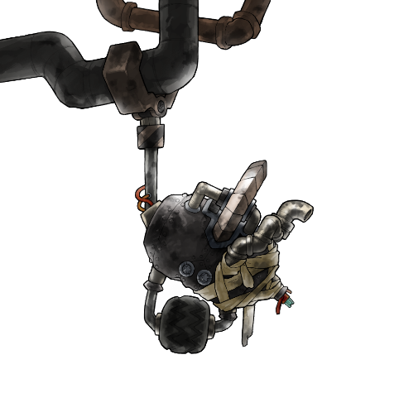
성별 | 불명
종족 | 로봇
속성 | none
소속 | none
구역 | 아너킹의 고철장
등급 | MOB
무기 | 원형톱날, 팔
연령대 | 불명
 |  |  |  | 설정 | 큰 고철을 자르는 용도로 개발되었던 이 로봇은, '해킹 사건' 이후로 처리대상이 되었다. 가까스로 도망쳐서 고철인 척 숨어 살고 있는 이 로봇은 많은 부품들이 낡아서 떨어져 나갔기 때문에 현재는 일부의 부품만이 남아 명맥을 이어가고 있다. 원래의 모습을 되찾기 위해 돈 벌 수단을 찾아가는 중이다.
기타
애니메이션 제작 |  | 설명 |  | 제작 완료
Idle_01 |  | 증기 파이프가 줄었다 커졌다 하면서 증기 배출, 바퀴는 좌우로 움직인임, 나머지는 고정 |  | 2018-04-16
Walk_01 |  | 바퀴는 돌아가며, 나머지는 앞으로 쏠림 |  | 2018-04-16
Idle_BT |  | 전투태세 Idle |  | 2018-04-16
Attack_01 |  | 바퀴는 고정, 몸이 전체적으로 뒤로 쏠림, 팔은 뒤로 움직인다. 몸체가 전체적으로 앞으로 쏠리면서 뒤로간 손이 앞으로 간다. |  | 2018-04-16
Die |  | 전체적으로 균열이 가면서 무너진다. |  | 2018-04-16
DeadBody |  | 모든게 조각조각 나서 바닥에 굴러다님 |  | 2018-04-16

AI구조 |  |  |  | 번호 | 조건
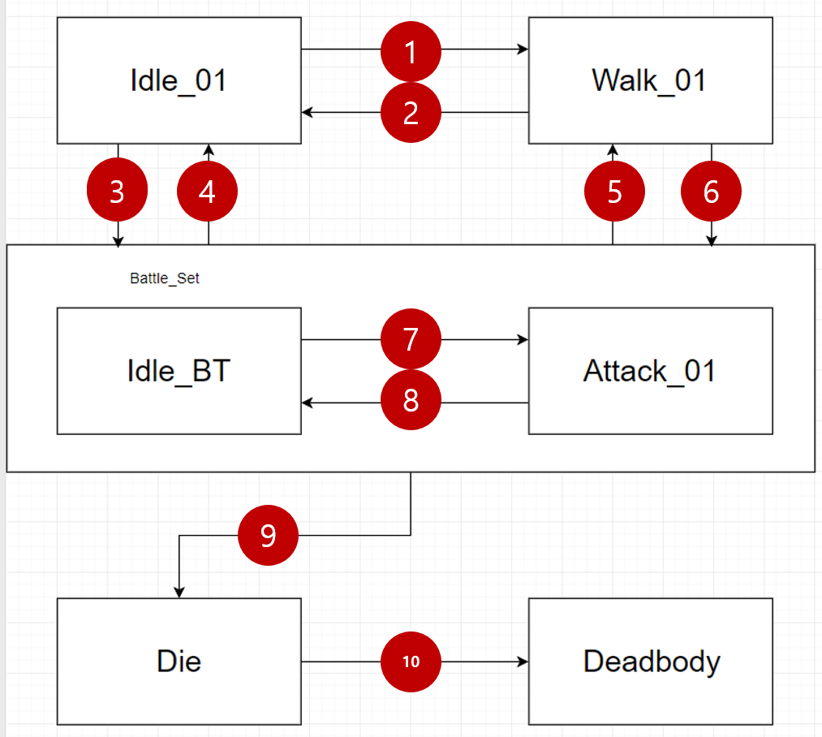 |  |  |  | 1 | 1. Idle 1~10중 랜덤회 진행

 |  |  |  | 2 | 1. 배회처리 이후

 |  |  |  | 3 | 1. 인식범위 안에 PC가 있음 and 타격범위 안에 PC있음

 |  |  |  | 4 | 1. PCHP = 0%

 |  |  |  | 5 | 1. 인식범위 안에 PC있음 but 타격범위 안에 PC없음

 |  |  |  | 6 | 1. 인식범위 안에 PC있음 but 타격범위 안에 PC없음 2. 타격범위 타일까지 Walk_01진행

 |  |  |  | 7 | 1. Attack_01 1회 재생

 |  |  |  | 8 | 1. Idle 1회 재생

 |  |  |  | 9 | 1. MobHP = 0%

 |  |  |  | 10 | 2. Die 1회 재생

003_Jake_B
순번 | 이름 | Eng_name | 레퍼런스 | 외형적 특징 | 좀비와 싸우다 귀 한쪽이 뜯겨지고, 좀비 상태를 유지하다가 점차 지능이 높아지고 수인이 됨. 그래서 몸 여기저기 물어뜯긴 자국이 있음. 얼굴은 양호해서 몸만 망토 등으로 가리고 다니는데, 목에 자세히 보면 물린 자국이 존재.
003 | 제이크 | Jake | 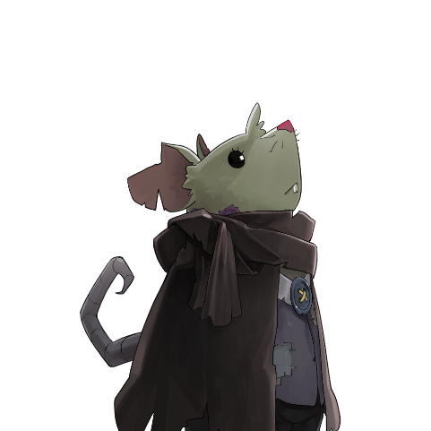
성별 | 남성
종족 | 수인
속성 | none
소속 | DSDC
구역 | 아너킹의 고철장
등급 | Mob
무기 | 악취 폭탄, 썩은 폭탄
연령대 | 청년, 30대
 |  |  |  | 설정 | 30여년 전, 평범한 들쥐는 시체를 놓고 '역병걸린 무언가'와 혈투를 벌이고, 지금의 모습이 되었다. 통곡의 벽에서 나는 드릴 소리에 심취해 항상 적당한 간격으로 통곡의 벽의 인부들 사이를 휘젓고 있으며, 순진무구한 그의 모습과는 별개로, 지저분한 외형에 원활하지 못한 의사소통은 그에게 암살자라는 천직을 주었다.
기타
애니메이션 제작 |  | 설명 |  | 제작 완료
Idle_01 |  | 양팔을 좌우로 벌리고 주의를 두리번 거림
Walk_01 |  | 망토상단이 살짝 부풀어 오르며 발만 움직임
Jump_01 |  | 약간 키가 작아진 상태에서 튀어 오르며 중간 단계에서 다리를 쭉 뻗었다가 다시 원상태
Attack_01 |  | 망토가 팔락 거리면서 손만 튀어나와 폭탄을 굴림
Die |  | 굽은 상태가 되며 두 손을 위로 든 상태
DeadBody |  | 누운 상태

AI구조 |  |  |  | 번호 | 조건
 |  |  |  | 1 | 1. Idle 1~10중 랜덤회 진행

 |  |  |  | 2 | 1. 배회처리 이후 2. 인식 범위 안에 PC가 있음 but 타격 범위 안에는 없음

 |  |  |  | 3 | 1. 인식범위 안에 PC가 있음 and 타격범위 안에 PC있음

 |  |  |  | 4 | 1. PCHP = 0%

 |  |  |  | 5 | 1. 인식범위 안에 PC있음 but 타격범위 안에 PC없음

 |  |  |  | 6 | 1. 인식범위 안에 PC있음 but 타격범위 안에 PC없음 2. 타격범위 타일까지 Walk_01진행

 |  |  |  | 7 | 1. Attack_01 1회 재생

 |  |  |  | 8 | 1. Idle 1회 재생

 |  |  |  | 9 | 1. MobHP = 0%

 |  |  |  | 10 | 2. Die 1회 재생

003_Jake_R
순번 | 이름 | Eng_name | 레퍼런스 | 외형적 특징 | Jake_B와 유사하나 허리에 천으로 된 힙색하나 달고 있다. 무기는 슬링
003 | 제이크 | Jake | 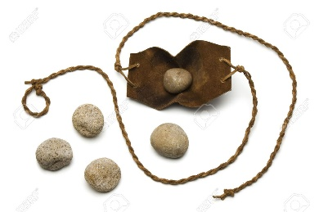
성별 | 남성
종족 | 수인
속성 | none
소속 | DSDC
구역 | 아너킹의 고철장
등급 | Mob
무기 | 슬링
연령대 | 청년, 30대
 |  |  |  | 설정 | 30여년 전, 평범한 들쥐는 시체를 놓고 '역병걸린 무언가'와 혈투를 벌이고, 지금의 모습이 되었다. 통곡의 벽에서 나는 드릴 소리에 심취해 항상 적당한 간격으로 통곡의 벽의 인부들 사이를 휘젓고 있으며, 순진무구한 그의 모습과는 별개로, 지저분한 외형에 원활하지 못한 의사소통은 그에게 암살자라는 천직을 주었다.
기타
애니메이션 제작 |  | 설명 |  | 제작 완료
Idle_01 |  | 양팔을 좌우로 벌리고 주의를 두리번 거림
Walk_01 |  | 망토상단이 살짝 부풀어 오르며 발만 움직임
Idle_BT |  | 눈이 벌건 상태에서 슬링을 천천히 돌린다.
Attack_01 |  | 슬링을 한번 빠르게 회전후 언더쓰로우
Die |  | 굽은 상태가 되며 두 손을 위로 든 상태
DeadBody |  | 누운 상태

AI구조 |  |  |  | 번호 | 조건
 |  |  |  | 1 | 1. Idle 1~10중 랜덤회 진행

 |  |  |  | 2 | 1. 배회처리 이후

 |  |  |  | 3 | 1. 인식범위 안에 PC가 있음 and 타격범위 안에 PC있음

 |  |  |  | 4 | 1. PCHP = 0%

 |  |  |  | 5 | 1. 인식범위 안에 PC있음 but 타격범위 안에 PC없음

 |  |  |  | 6 | 1. 인식범위 안에 PC있음 but 타격범위 안에 PC없음 2. 타격범위 타일까지 Walk_01진행

 |  |  |  | 7 | 1. Attack_01 1회 재생

 |  |  |  | 8 | 1. Idle 1회 재생

 |  |  |  | 9 | 1. MobHP = 0%

 |  |  |  | 10 | 2. Die 1회 재생

004_Don Cina
순번 | 이름 | Eng_name | A.I 구성 | 외형적 특징 | 1. 검은 멧돼지 수인 2. 근육질 몸에 쇠사슬 3. 상의 탈의 4. 가죽바지
004 | 돈 시나 | Don Cina | 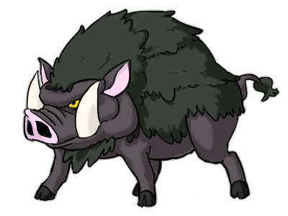
성별 | 남
종족 | 수인
속성 | none
소속 | DSDC
구역 | 아너킹의고철장
등급 | Boss
무기 | 주먹, 쇠사슬
연령대 | 20초
 |  |  |  | 설정 | 한 때 배고픈 돼지들과 잿빛 공방 골목에서 열리던 '싸움 쇼'에서 돈 시나는 최고의 참가자였다. 관중들은 돈 시나의 호쾌한 주먹에 환호했고, 돈 시나는 이를 잘 알고 있었다. 어느 날 평소대로의 몫을 챙기기 위해 만난 술집에서 돈 시나의 친구들은 그를 온갖 무기들로 환영했고. 거기서 돈 시나는 어느 때 보다도 화려한 움직임으로 마지막 쇼를 장식했다. 이제 돈 시나는 쇼와 함께 고정 수입을 잃어버렸지만, 관객이 없는 쇼를 위한 후원은 마다하지 않는다.
기타
애니메이션 제작 |  | 설명 |  | 제작 완료
Idle_01 |  | 두팔을 약간 벌린 상태에서 발을 구른다. 코에서는 콧김
Walk_01 |  | 두팔을 약간 벌린 상태에서 걷는다.
Jump_01 |  | 두 다리를 이용해서 점프, 몸체 고정
Dameged_01 |  | 몸체가 약간 뒤로 밀리며, 팔다리는 앞으로 무장을 살짝 놓친다.
Die |  | 모든 무장을 땅에 떨어트리며 무릎을 꿇는다.
DeadBody |  | 모든 무장이 바닥에 널브러져 있고 앞으로 널브러젼다.
Skill_00 |  | 어깨로 상대방을 공격
Skill_01 |  | 몸에 있는 사슬을 풀러서 두번 휘두른후 던진다.

AI구조 |  |  |  | 번호 | 조건
 |  |  |  | 1 | 1. Idle 1~10중 랜덤회 진행

 |  |  |  | 2 | 1. 배회처리 이후

 |  |  |  | 3 | 1. 인식범위 안에 PC가 있음 and 타격범위 안에 PC있음

 |  |  |  | 4 | 1. PCHP = 0%

 |  |  |  | 5 | 1. 인식범위 안에 PC있음 but 타격범위 안에 PC없음

 |  |  |  | 6 | 1. 인식범위 안에 PC있음 but 타격범위 안에 PC없음 2. 타격범위 타일까지 Walk_01진행

 |  |  |  | 7 | 1. Attack_01 1회 재생

 |  |  |  | 8 | 1. Idle 1회 재생

 |  |  |  | 9 | 1. MobHP = 0%

 |  |  |  | 10 | 2. Die 1회 재생

005_SAKURA
순번 | 이름 | Eng_name | A.I 구성 | 외형적 특징 | 섹시한 느낌의 작업공 흑단발이며 용접 고글을 착용하고 있고, 의상은 철판을 이용한 길리슈트 같은 느낌으로
005 | 사쿠라 | Sakura
성별 | 여성
종족 | 인간
속성 | none
소속 | 섬세한 불한당
구역 | 아너킹고철장
등급 | Boss
무기 | 저격총
연령대 | 청소년, 10대
레퍼런스 | 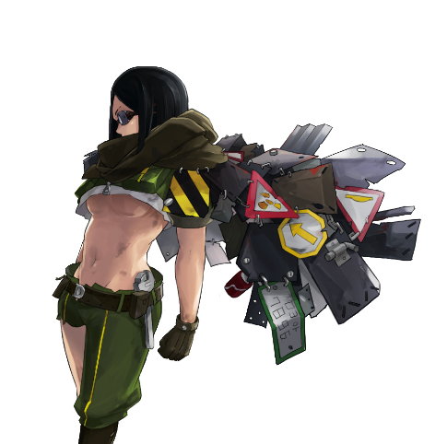 |  |  | 설정 | 뛰어난 공예품으로 인기가 높아 귀족들과 가까웠던 섬세한 불한당의 사쿠라는 다른 공방 사람들의 질투 어린 시선을 받기가 일상이었고, 그 질투는 보통 도를 넘어 사쿠라의 공방을 엉망으로 만들기 일쑤였다. 사쿠라는 그녀의 '섬세한' 손기술로 도시에 녹아들 자신을 위한 옷을 만들었고, 질투로 가득 차 주름진 경쟁자들의 미간을 총알로 펴주기 시작했다. 옷은 작업복에 비해 훨씬 불편하고 거추장스럽지만, 까다로운 접객을 하지 않아도 된다는 점에서 사쿠라는 '미간을 펴주는 일'을 주업으로 삼게 되었다.
기타
애니메이션 제작 |  | 설명 |  | 제작 완료
Idle_01 |  | 엎드려 쏴 자세
Idle_BT
Walk_01
Jump_01
Dameged
Die |  | 길리슈트가 산산히 떨어져 나가는
DeadBody
Skill_01 |  | 두발은 앞으로 향한 상태, 꼬리를 세게 치며 뒤로 이동 하는 모션
Skill_02 |  | 앉아 쏴 자세
Skill_03 |  | 지뢰 세개를 흩뿌린다.

006_Cleaner
순번 | 이름 | Eng_name | A.I 구성 | 외형적 특징 | 1. 하이에나 수인 2. 상의 탈의 3. 멜빵바지 4. 빗자루
004 | 청소부 | Cleaner | 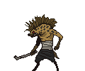 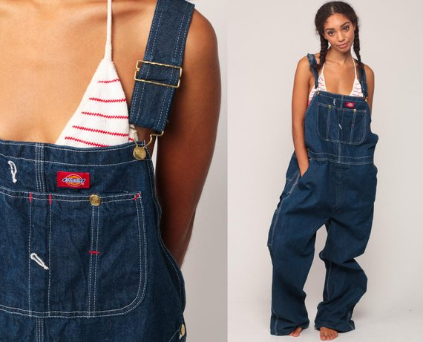 
성별 | 남
종족 | 수인
속성 | none
소속 | DSDC
구역 | 아너킹의고철장
등급 | Mob
무기 | 빗자루
연령대 | 20초
 |  |  |  | 설정 | DSDC에 소속된 청소용역 인부
기타
애니메이션 제작 |  | 설명 |  | 제작 완료
Idle_01 |  | 바닥을 빗자루로 쓴다.
Idle_BT |  | 빗자루를 거꾸로 양손으로 든다.
Walk_01 |  | BT상태에서 다리만 움직여서 이동
Die |  | 빗자루가 먼저 놓쳐서 땅에 박힌다. 청소부가 먼저 허물어 지기 시작한 후 빗자루도 기우뚱하면서 쓰러진다.
DeadBody |  | 몸체와 빗자루가
Skill_00 |  | 창 찌르듯 빗자루로 찌른다.

AI구조 |  |  |  | 번호 | 조건
 |  |  |  | 1 | 1. Idle 1~10중 랜덤회 진행

 |  |  |  | 2 | 1. 배회처리 이후

 |  |  |  | 3 | 1. 인식범위 안에 PC가 있음 and 타격범위 안에 PC있음

 |  |  |  | 4 | 1. PCHP = 0%

 |  |  |  | 5 | 1. 인식범위 안에 PC있음 but 타격범위 안에 PC없음

 |  |  |  | 6 | 1. 인식범위 안에 PC있음 but 타격범위 안에 PC없음 2. 타격범위 타일까지 Walk_01진행

 |  |  |  | 7 | 1. Attack_01 1회 재생

 |  |  |  | 8 | 1. Idle 1회 재생

 |  |  |  | 9 | 1. MobHP = 0%

 |  |  |  | 10 | 2. Die 1회 재생

006_Bad_Cleaner
순번 | 이름 | Eng_name | A.I 구성 | 외형적 특징 | 1. 하이에나 수인 2. 멜빵 힙합 청바지 3. 농약 살포기
004 | 불량 청소부 | Bad Cleaner | 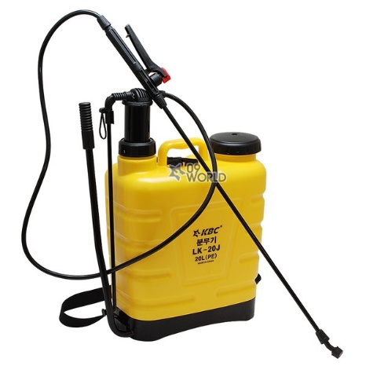
성별 | 남
종족 | 수인
속성 | none
소속 | DSDC
구역 | 아너킹의고철장
등급 | Mob
무기 | 농약 살포기
연령대 | 20초
 |  |  |  | 설정 | DSDC에 소속된 청소용역 인부
기타
애니메이션 제작 |  | 설명 |  | 제작 완료
Idle_01 |  | 바닥에 물을 뿌린다.
Idle_BT |  | 호스를 앞으로 향하게 하고 펌프질을 한다.
Walk_01
Die |  | 탱크가 깨지면서 보라색 기화가 수중으로 나라간다.
DeadBody
Skill_00 |  | 호스를 정면으로 뿌린다.

AI구조 |  |  |  | 번호 | 조건
 |  |  |  | 1 | 1. Idle 1~10중 랜덤회 진행

 |  |  |  | 2 | 1. 배회처리 이후

 |  |  |  | 3 | 1. 인식범위 안에 PC가 있음 and 타격범위 안에 PC있음

 |  |  |  | 4 | 1. PCHP = 0%

 |  |  |  | 5 | 1. 인식범위 안에 PC있음 but 타격범위 안에 PC없음

 |  |  |  | 6 | 1. 인식범위 안에 PC있음 but 타격범위 안에 PC없음 2. 타격범위 타일까지 Walk_01진행

 |  |  |  | 7 | 1. Attack_01 1회 재생

 |  |  |  | 8 | 1. Idle 1회 재생

 |  |  |  | 9 | 1. MobHP = 0%

 |  |  |  | 10 | 2. Die 1회 재생

007_Mingkies
순번 | 이름 | Eng_name | A.I 구성 | 외형적 특징 | 1. 1마리 관측과 기수 담당 2. 1마리 장전과 발사 담당 3. 대형 새총
004 | 어린쥐돌이 | Mingkies | 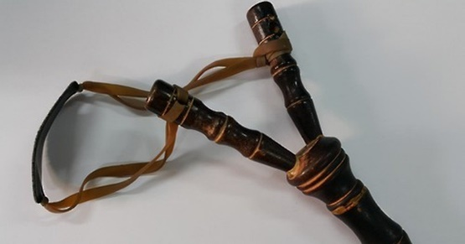 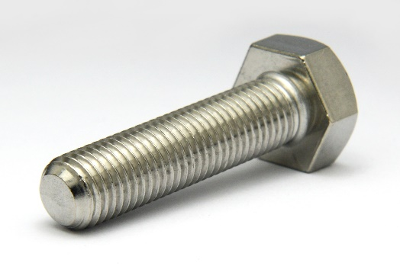 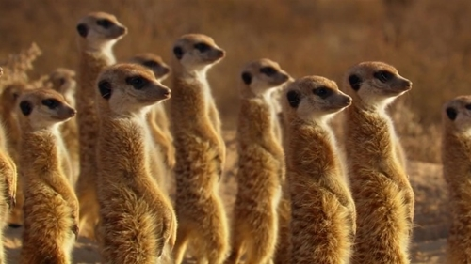
성별 | 남
종족 | 수인
속성 | none
소속 | DSDC
구역 | 아너킹의고철장
등급 | Mob
무기 | 새총, 나사
연령대 | 10초
 |  |  |  | 설정 | 군집 생활을 하는 몬스터 약하기에 주변에 적이 나타나면 무차별적으로 새총을 이용해 나사를 발사한다.
기타
애니메이션 제작 |  | 설명 |  | 제작 완료
Idle_BT |  | 장전과 발사 담당 미어캣이 새총을 당긴다. 관측과 기수 담당이 관측하고 깃발을 들어올린다.
Die |  | 새총이 부서지면서 미어캣들이 도망
DeadBody |  | 새총잔해
Skill_00 |  | 장전과 발사 담당 미어캣이 당긴새총을 놓으면서 뒤로 넘어진다, 관측과 기수 담당 미어캣은 깃발을 아래로 내린다.

AI구조 |  |  |  | 번호 | 조건
 |  |  |  | 1 | 1. Idle 1~10중 랜덤회 진행

 |  |  |  | 2 | 1. 배회처리 이후

 |  |  |  | 3 | 1. 인식범위 안에 PC가 있음 and 타격범위 안에 PC있음

 |  |  |  | 4 | 1. PCHP = 0%

 |  |  |  | 5 | 1. 인식범위 안에 PC있음 but 타격범위 안에 PC없음

 |  |  |  | 6 | 1. 인식범위 안에 PC있음 but 타격범위 안에 PC없음 2. 타격범위 타일까지 Walk_01진행

 |  |  |  | 7 | 1. Attack_01 1회 재생

 |  |  |  | 8 | 1. Idle 1회 재생

 |  |  |  | 9 | 1. MobHP = 0%

 |  |  |  | 10 | 2. Die 1회 재생

008_Explosion_wheel
순번 | 이름 | Eng_name | A.I 구성 | 외형적 특징 | 1. 자전거 바퀴 2. 가운데에 시한폭탄
004 | 폭발바퀴 | Explosion wheel | 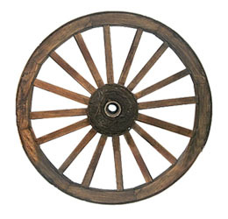 
성별 | none
종족 | 기계
속성 | none
소속 | none
구역 | 아너킹의고철장
등급 | Mob
무기 | 자폭
연령대 | none
 |  |  |  | 설정 | 기믹형 몹
기타
애니메이션 제작 |  | 설명 |  | 제작 완료
Idle_01 |  | 뉘여져 있다.
Walk_01 |  | 몸체로 굴러간다.
Die |  | 폭발을 일으킨다.
DeadBody |  | 잔해가 여기저기 널부러진다.
Skill_00 |  | 멈춰서서 빨간색과 원래색으로 반짝거린다.

AI구조 |  |  |  | 번호 | 조건
 |  |  |  | 1 | 1. Idle 1~10중 랜덤회 진행

 |  |  |  | 2 | 1. 배회처리 이후

 |  |  |  | 3 | 1. 인식범위 안에 PC가 있음 and 타격범위 안에 PC있음

 |  |  |  | 4 | 1. PCHP = 0%

 |  |  |  | 5 | 1. 인식범위 안에 PC있음 but 타격범위 안에 PC없음

 |  |  |  | 6 | 1. 인식범위 안에 PC있음 but 타격범위 안에 PC없음 2. 타격범위 타일까지 Walk_01진행

 |  |  |  | 7 | 1. Attack_01 1회 재생

 |  |  |  | 8 | 1. Idle 1회 재생

 |  |  |  | 9 | 1. MobHP = 0%

 |  |  |  | 10 | 2. Die 1회 재생

